Sheet1
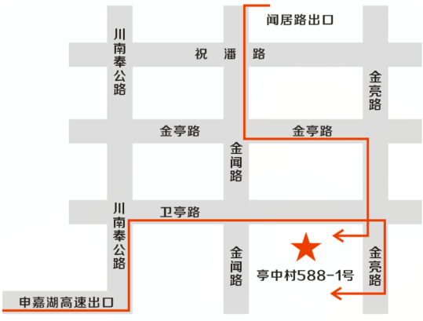
 | 上海福誉国际货物运输代理有限公司 |  | 空运 普货
 | SHANGHAI FOX GLOBAL LOGISTICS
 | ***送货此地图请打印纸质版，无纸质地图不收货**
***福誉新仓库地图（2021年08月28日启用）(仓库凭进仓编号收货)*** *** FOX new warehouse map (opened on August 28th, 2021)
进仓编号 S/O No： | FOXJ-


**本地图可以打印贴在货上，或者随身携带。无纸质地图不收货，进仓编号(手写无效)。*** ***寄送快递也是一样***
货物送： 上海市浦东新区祝桥镇亭中村588-1号， 张付友 58103521/13162325926 Add: No. 588-1, TingZhong village, Zhuqiao Town, Pudong New Area, Shanghai Mr. Fuyou Zhang 58103521/13162325926 (You must be enter the warehouse with the S/O No, otherwise we have the right to REJECT your cargoes. If you don't have S/O No, please contact Alice or Joy. (cus02@foxglobalsha.com or 0086-021-52387510) )

 |  | （地图导航请扫描右侧二维码）
单证寄： 上海市浦东新区祝桥镇亭中村588-1号， 伊家祥 15610661811 ***单证上必须写好对应的进仓编号***

